Timeline
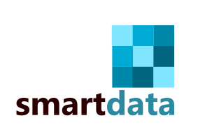 | Gantt general del flujo de trabajo
 | Semana 1 |  |  |  |  | Semana 2 |  |  |  |  | Semana 3 |  |  |  |  | Semana 4
 | 2023-03-06 | 2023-03-07 | 2023-03-08 | 2023-03-09 | 2023-03-10 | 2023-03-13 | 2023-03-14 | 2023-03-15 | 2023-03-16 | 2023-03-17 | 2023-03-20 | 2023-03-21 | 2023-03-22 | 2023-03-23 | 2023-03-24 | 2023-03-27 | 2023-03-28 | 2023-03-29 | 2023-03-30 | 2023-03-31
EDA
ETL
ML
Dashboard

 |  | Demo1 |  | 2023-03-10 |  |  | Demo 2 |  | 2023-03-17 |  |  | Demo 3 |  | 2023-03-24 |  |  | Demo final |  | 2023-03-28 | 2023-03-29

